Trang tính1
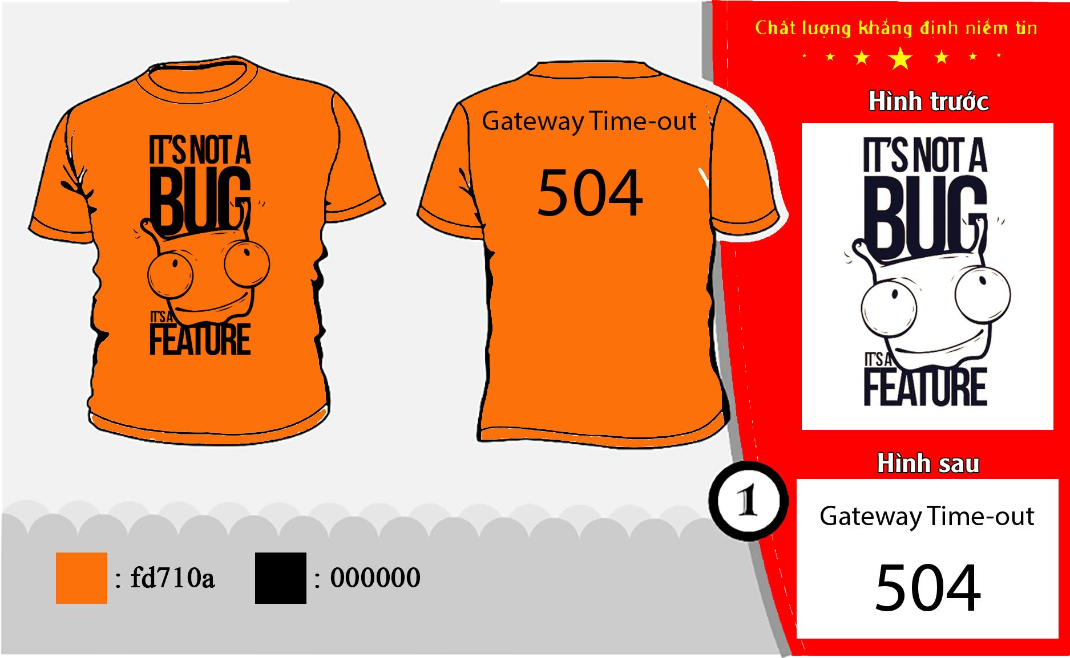
STT | Họ tên | Size Áo | Ghi chú
1 | Nguyễn Vân Trường | XXL | 1m74 - 70kg
2 | Trần Đức Vũ | XXXl | 1m73 -85kg
3 | Phạm Anh Vũ | XXL | yêu vợ :)) ?
4 | Nguyễn Văn Hoàn | XL
5 | Trần Thanh Tùng | XXXL
6 | Nguyễn Tiến Anh | XL |  | M | 3
7 | Đào Minh Hiếu | XL |  | L | 3
8 | Lò Văn Sậm | XXL |  | XL | 6
9 | Nguyễn Phương Mai | M |  | XXL | 8
10 | Nguyễn Thế Hiển | M | 1m70 -41kg | XXXL | 6
11 | Ngô Phúc Đăng | XL |  | Tổng | 26
12 | Đặng Trần Trung | XXXL
13 | Trần Minh Đức | XL | 1m68 - 63kg
14 | Nguyễn Ngọc Quế | L | 1m65-59kg
15 | Nguyễn Nam Anh | XXL
16 | Nguyễn Thắng Lợi | XL
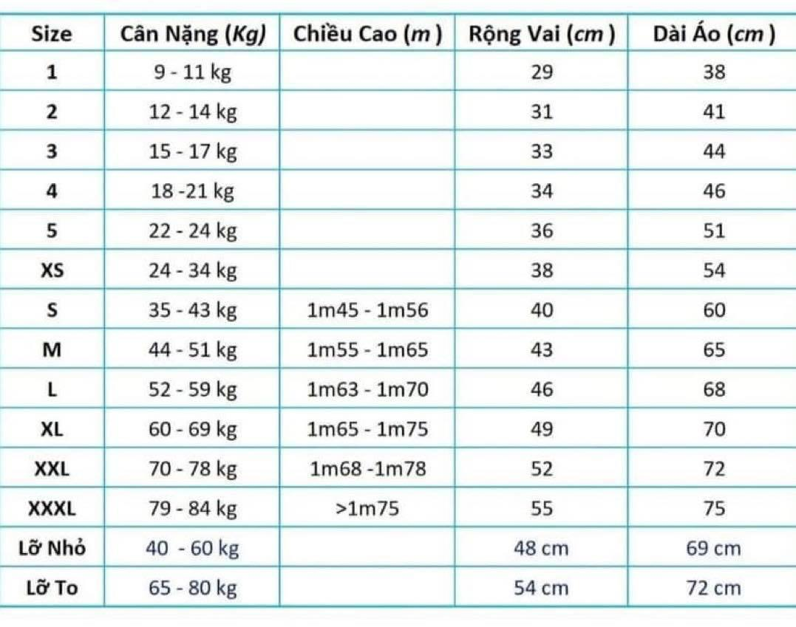
17 | Nguyễn Tất Thắng | XXXL
18 | Lại Thị Thanh Trang | M
19 | Chu Hoàng Long | L
20 | Phạm Việt Long | XXL
21 | Biện Văn Sơn | L
22 | Lại Văn Tân | XXXL
23 | Đoàn Hương Ly | XXL
24 | Hoàng Thị Thu Huế | XXL
25 | Trần Thị Ngọc Anh | XXL
26 | Phạm Phương Thúy | XXXL
27
28
29
30
31

